Sheet1
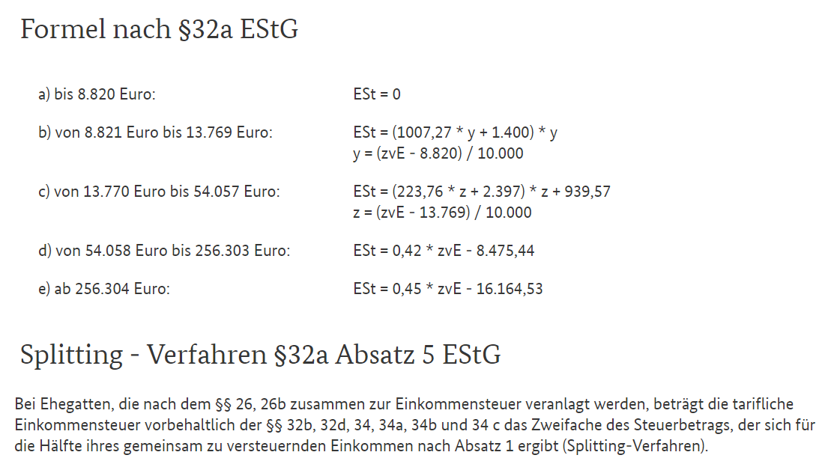
zVE | 50% | 55% | 60% | 65% | 70% | 75% | 80% | 85% | 90% | 95% | 100%
5,000 | 0 | 0 | 0 | 0 | 0 | 0 | 0 | 0 | 0 | 0 | 0
10,000 | 0 | 0 | 0 | 0 | 0 | 0 | 0 | 0 | 27 | 105 | 189
15,000 | 0 | 0 | 27 | 147 | 278 | 422 | 577 | 745 | 924 | 1,113 | 1,306
20,000 | 0 | 21 | 199 | 425 | 672 | 928 | 1,189 | 1,455 | 1,725 | 2,001 | 2,280
25,000 | 0 | 33 | 120 | 258 | 593 | 935 | 1,284 | 1,640 | 2,004 | 2,376 | 2,754
30,000 | 0 | 11 | 68 | 184 | 358 | 767 | 1,213 | 1,670 | 2,138 | 2,616 | 3,105
35,000 | 0 | 14 | 58 | 149 | 320 | 580 | 1,133 | 1,700 | 2,282 | 2,878 | 3,489
40,000 | 0 | 19 | 76 | 170 | 328 | 590 | 1,069 | 1,756 | 2,463 | 3,188 | 3,932
45,000 | 0 | 24 | 96 | 215 | 383 | 650 | 1,048 | 1,839 | 2,680 | 3,545 | 4,433
50,000 | 0 | 30 | 118 | 266 | 472 | 751 | 1,180 | 1,947 | 2,933 | 3,949 | 4,994
55,000 | 0 | 36 | 143 | 321 | 571 | 893 | 1,349 | 2,082 | 3,224 | 4,401 | 5,612
60,000 | 0 | 42 | 170 | 382 | 680 | 1,062 | 1,556 | 2,270 | 3,550 | 4,880 | 6,209
65,000 | 0 | 50 | 199 | 449 | 798 | 1,247 | 1,800 | 2,574 | 3,867 | 5,307 | 6,747
70,000 | 0 | 58 | 231 | 521 | 925 | 1,446 | 2,073 | 2,852 | 4,125 | 5,676 | 7,227
75,000 | 0 | 66 | 266 | 598 | 1,062 | 1,648 | 2,307 | 3,084 | 4,324 | 5,986 | 7,647
80,000 | 0 | 76 | 302 | 680 | 1,200 | 1,805 | 2,486 | 3,269 | 4,464 | 6,236 | 8,009
85,000 | 0 | 85 | 341 | 764 | 1,295 | 1,910 | 2,611 | 3,406 | 4,545 | 6,428 | 8,311
90,000 | 0 | 96 | 382 | 814 | 1,341 | 1,964 | 2,682 | 3,496 | 4,593 | 6,560 | 8,554
95,000 | 0 | 107 | 406 | 819 | 1,339 | 1,965 | 2,698 | 3,538 | 4,634 | 6,634 | 8,739
100,000 | 0 | 116 | 389 | 780 | 1,289 | 1,915 | 2,660 | 3,523 | 4,622 | 6,648 | 8,864
105,000 | 0 | 98 | 332 | 696 | 1,190 | 1,814 | 2,568 | 3,453 | 4,556 | 6,604 | 8,930
110,000 | 0 | 49 | 239 | 571 | 1,047 | 1,665 | 2,426 | 3,330 | 4,440 | 6,505 | 8,942
115,000 | 0 | 13 | 153 | 450 | 903 | 1,512 | 2,277 | 3,198 | 4,318 | 6,394 | 8,942
120,000 | 0 | 0 | 87 | 343 | 770 | 1,366 | 2,133 | 3,069 | 4,202 | 6,283 | 8,942
125,000 | 0 | 0 | 39 | 251 | 647 | 1,228 | 1,993 | 2,943 | 4,090 | 6,172 | 8,942
130,000 | 0 | 0 | 10 | 173 | 535 | 1,097 | 1,858 | 2,819 | 3,984 | 6,061 | 8,942
135,000 | 0 | 0 | 0 | 109 | 434 | 974 | 1,728 | 2,698 | 3,884 | 5,951 | 8,942
140,000 | 0 | 0 | 0 | 60 | 343 | 857 | 1,603 | 2,580 | 3,788 | 5,840 | 8,942
145,000 | 0 | 0 | 0 | 26 | 263 | 749 | 1,482 | 2,464 | 3,694 | 5,729 | 8,942
150,000 | 0 | 0 | 0 | 6 | 194 | 647 | 1,366 | 2,351 | 3,601 | 5,618 | 8,942
155,000 | 0 | 0 | 0 | 0 | 135 | 553 | 1,255 | 2,241 | 3,510 | 5,508 | 8,942
160,000 | 0 | 0 | 0 | 0 | 87 | 467 | 1,149 | 2,133 | 3,419 | 5,397 | 8,942
165,000 | 0 | 0 | 0 | 0 | 49 | 387 | 1,047 | 2,028 | 3,330 | 5,286 | 8,942
170,000 | 0 | 0 | 0 | 0 | 22 | 315 | 950 | 1,925 | 3,242 | 5,175 | 8,942
175,000 | 0 | 0 | 0 | 0 | 6 | 251 | 857 | 1,825 | 3,155 | 5,064 | 8,942
180,000 | 0 | 0 | 0 | 0 | 0 | 194 | 770 | 1,728 | 3,069 | 4,981 | 8,942
185,000 | 0 | 0 | 0 | 0 | 0 | 144 | 687 | 1,634 | 2,985 | 4,908 | 8,942
190,000 | 0 | 0 | 0 | 0 | 0 | 102 | 609 | 1,542 | 2,901 | 4,837 | 8,942
195,000 | 0 | 0 | 0 | 0 | 0 | 67 | 535 | 1,453 | 2,819 | 4,768 | 8,942
200,000 | 0 | 0 | 0 | 0 | 0 | 39 | 467 | 1,366 | 2,738 | 4,700 | 8,942

